表紙
2025年度版ごみカレンダー(2ヶ月版)

左の□を選択すると矢印の下に表示される▼ボタンをクリック

お住いの町名： |  |  | 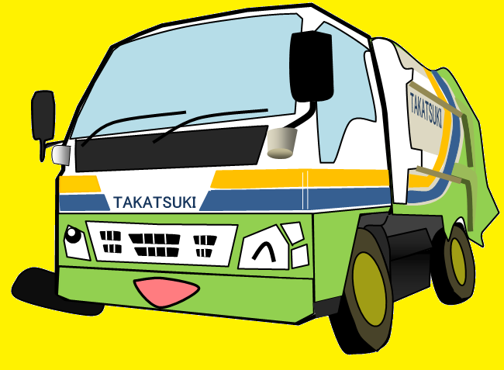 あ行 |  | ①まずは最初のひらがなを選択！

 |  | ②お住いの町名を選択！
 |  |  |  | 下の□を選択すると矢印の下に表示される▼ボタンをクリック

 | 赤大路町

高 槻 市

10-11月
 |  | 2025年度版ごみカレンダー

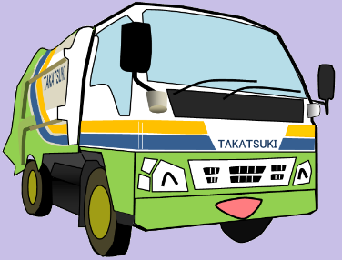
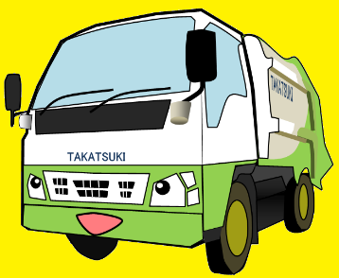

 |  |  |  |  |  | お住いの町名： |  | 赤大路町

 |  |  | 2025年 |  |  |  |  |  |  |  |  | 2025年

 |  |  |  | 10 | 月 |  |  |  |  |  |  |  | 11 | 月

日 | 月 | 火 |  | 水 |  | 木 | 金 | 土 | 日 | 月 | 火 |  | 水 |  | 木 | 金 | 土

2025-09-28 | 2025-09-29 | 2025-09-30 |  | 2025-10-01 |  | 2025-10-02 | 2025-10-03 | 2025-10-04 | 2025-10-26 | 2025-10-27 | 2025-10-28 |  | 2025-10-29 |  | 2025-10-30 | 2025-10-31 | 2025-11-01

 |  |  |  | リサイクル |  | 可燃 | 大型可燃

2025-10-05 | 2025-10-06 | 2025-10-07 |  | 2025-10-08 |  | 2025-10-09 | 2025-10-10 | 2025-10-11 | 2025-11-02 | 2025-11-03 | 2025-11-04 |  | 2025-11-05 |  | 2025-11-06 | 2025-11-07 | 2025-11-08

 | 可燃 |  |  |  |  | 可燃 |  |  |  | 可燃 |  |  | リサイクル |  | 可燃 | 大型可燃

2025-10-12 | 2025-10-13 | 2025-10-14 |  | 2025-10-15 |  | 2025-10-16 | 2025-10-17 | 2025-10-18 | 2025-11-09 | 2025-11-10 | 2025-11-11 |  | 2025-11-12 |  | 2025-11-13 | 2025-11-14 | 2025-11-15

 | 可燃 | 不燃 |  | リサイクル |  | 可燃 |  |  |  | 可燃 | 不燃 |  |  |  | 可燃

2025-10-19 | 2025-10-20 | 2025-10-21 |  | 2025-10-22 |  | 2025-10-23 | 2025-10-24 | 2025-10-25 | 2025-11-16 | 2025-11-17 | 2025-11-18 |  | 2025-11-19 |  | 2025-11-20 | 2025-11-21 | 2025-11-22

 | 可燃 |  |  |  |  | 可燃 |  |  |  | 可燃 |  |  | リサイクル |  | 可燃

2025-10-26 | 2025-10-27 | 2025-10-28 |  | 2025-10-29 |  | 2025-10-30 | 2025-10-31 | 2025-11-01 | 2025-11-23 | 2025-11-24 | 2025-11-25 |  | 2025-11-26 |  | 2025-11-27 | 2025-11-28 | 2025-11-29

 | 可燃 |  |  |  |  | 可燃 |  |  |  | 可燃 |  |  |  |  | 可燃

2025-11-02 | 2025-11-03 | 2025-11-04 |  | 2025-11-05 |  | 2025-11-06 | 2025-11-07 | 2025-11-08 | 2025-11-30 | 2025-12-01 | 2025-12-02 |  | 2025-12-03 |  | 2025-12-04 | 2025-12-05 | 2025-12-06

 | 可燃 |  |  |  |  |  |  |  |  | 可燃

